日経新聞掲載記事のホームページへの記載について
回答連絡

ワークシート名『ホームページへの日経記載』
による対応とする

問合せ依頼

ホームページへのＴＱＭ奨励書の記載
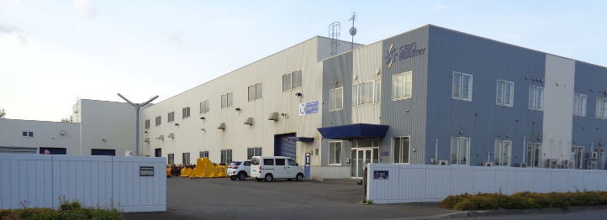 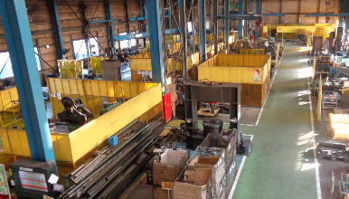 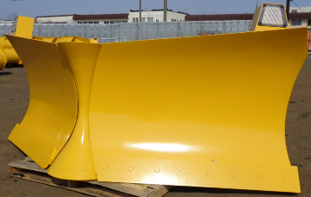 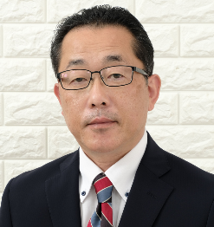 | （１）（２）については早急に記載する。
 | （３）については記載許可の確認が必要。➡ 会社内だけの写真掲載とする。
（１）ホームページのタイトルとしては
日本経済新聞２０２２年１１月７日掲載
された旨は記載する？

（２）受賞式の写真を含め掲載
表彰式２０２２年１１月１４日
（写真入手は１１月１８日頃）

（３）コマツ会長との面談（ＴＱＭ奨励書の受賞のお祝い）について記載する
＊記載する旨の許可確認は必要 ➡ 会社内の写真掲載とする。

写真入手は１１月１８日頃

会社の沿革
ＴＱＭ奨励書を受賞に変えて記載

